Sheet1
Sukunimi | Etunimi | Pyrkimys | pelirooli | Ikä | Kuva | Koti | Kinsey | Xenofobia | Politiikka | Muuta
Awardahila | Gujna | silta? | tarkkailija | 17 | 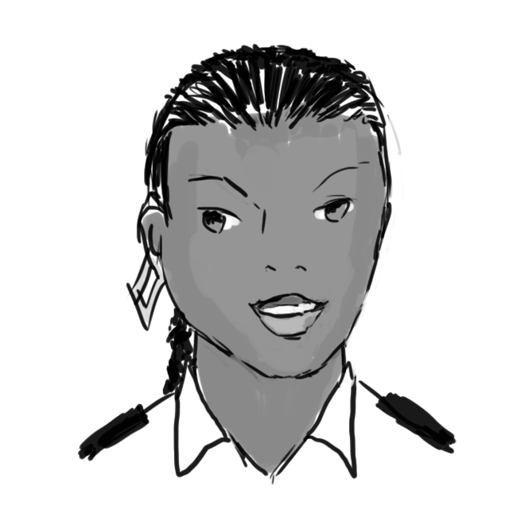 | Garcia | 1 | 2 | determinist | siirtolaisten tytär, asunut Garcialla 8-vuotiaasta
Barrahan | Waizi | aivansama | tarkkailija | 24 | 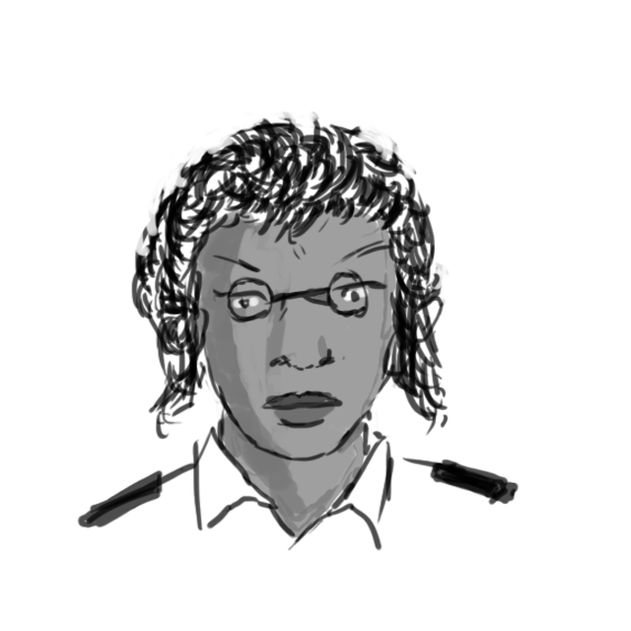 | Ger∂r | 4 | 4 | konserv-oik | siviilissä opettaja, rakastui tasavaltalaiseen
de Arcio | Vincenzo | jotain sotilaallista | tarkkailija | 18 | 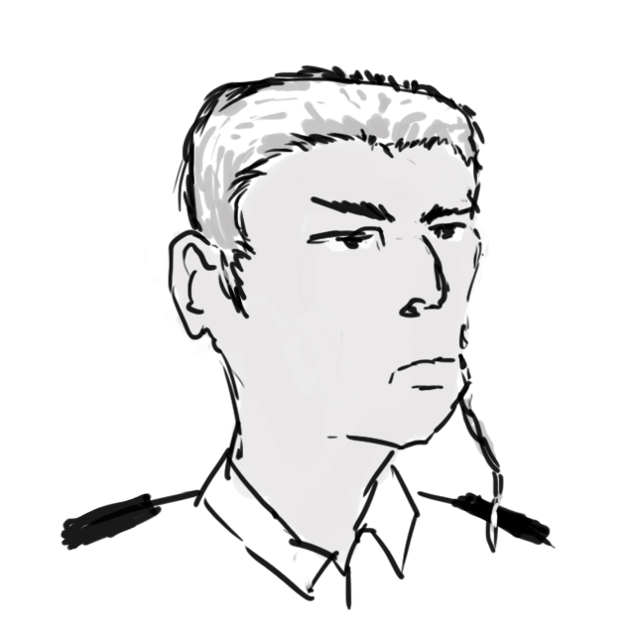 | Pinochet | 1 | 5 | katolinen | pikkurikollinen, maalaisjuntti
Dimangas | Fiona | aivotyö | tarkkailija | 19 | 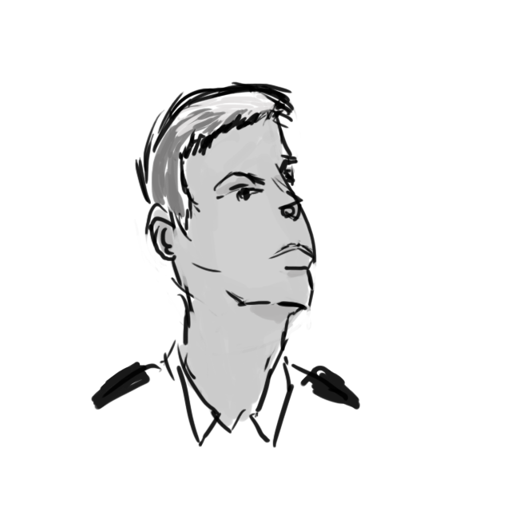 | Pinochet | 2 | 3 | determinist | älykkö, joka haluaa hittoon Himalia-kuulta
Gonzales | Raul |  | tarkkailija | 18 | 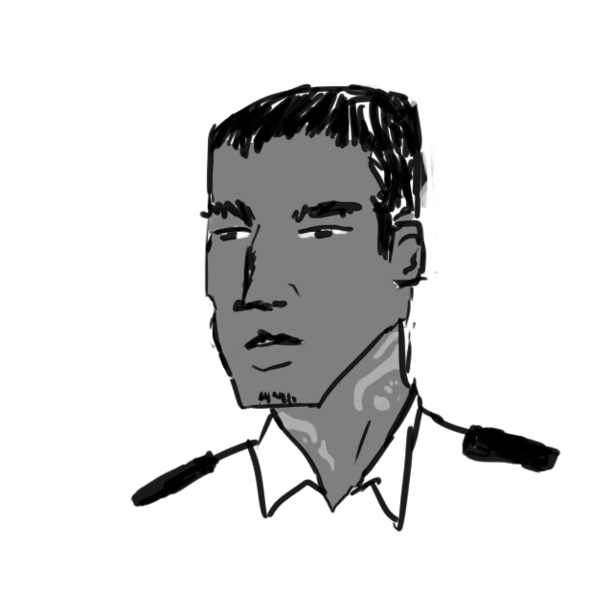 | Nuevo Tagle | 2 | 3 | selfism | tatuointeja; halusi CDC:iin
Grandalupo | Rebeca |  | tarkkailija | 22 |  | Ger∂r | 1 | 3 | kesk | pakenee surkeaa ihmissuhdetta
Jansen | Carl | dunno | tarkkailija | 17 | 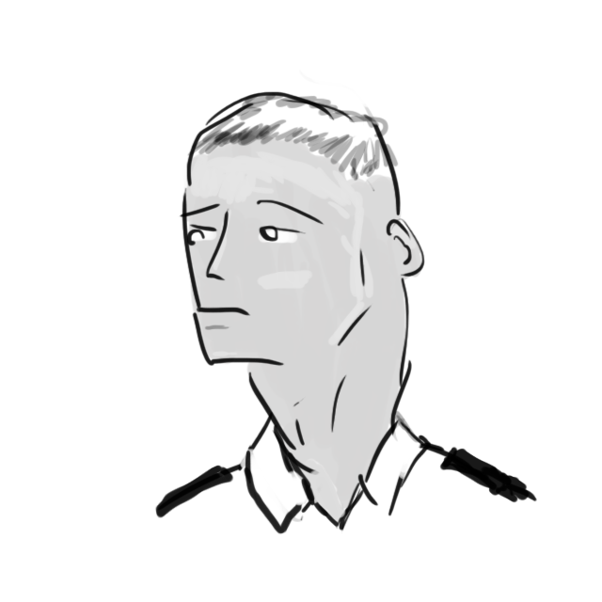 | Ger∂r | 1 | 3 | sosdem | vähän ujo seuraaja
Olano | Clara | jotain järkevää | tarkkailija | 19 | 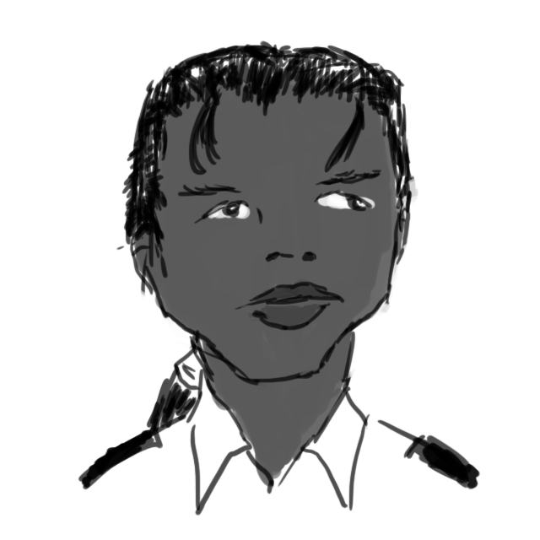 | Liberty | 2 | 3 | pitäkää tunkkinne | tahtoo järkevän duunin

